Sheet1
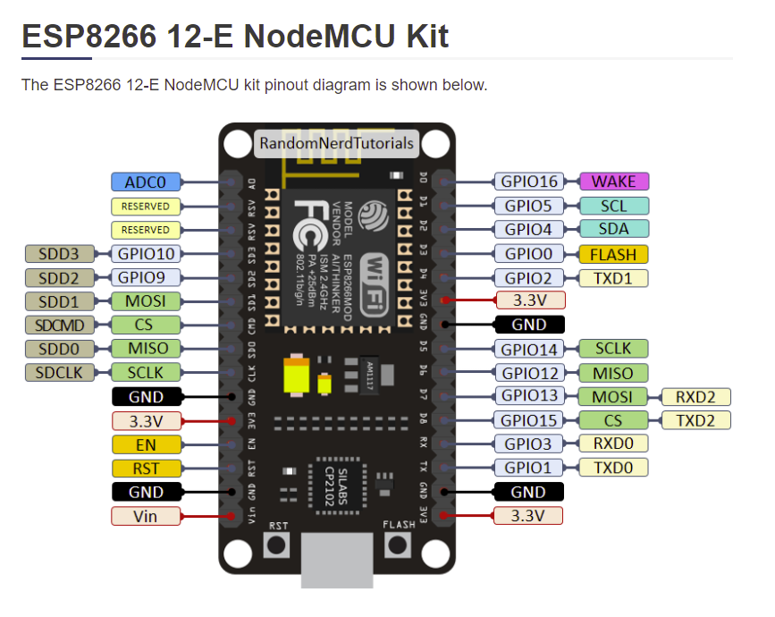
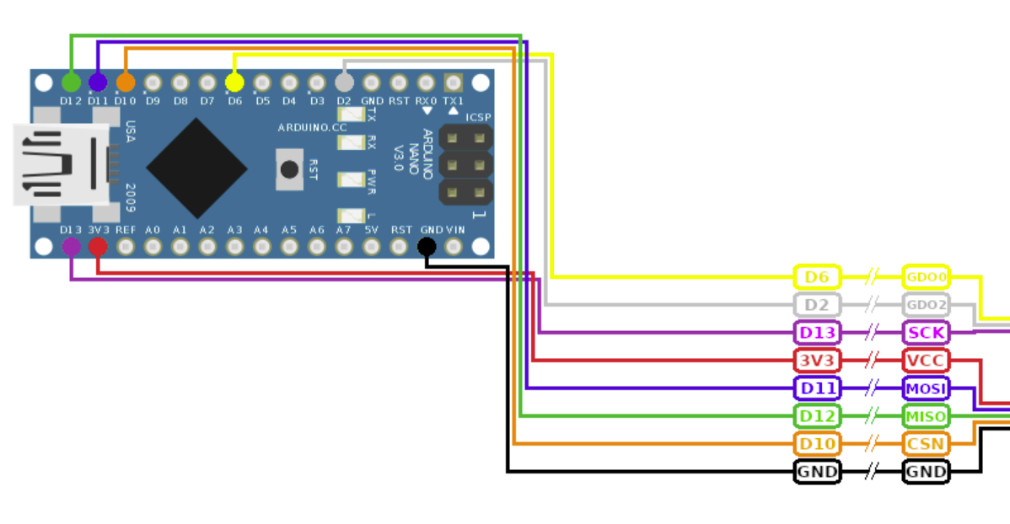
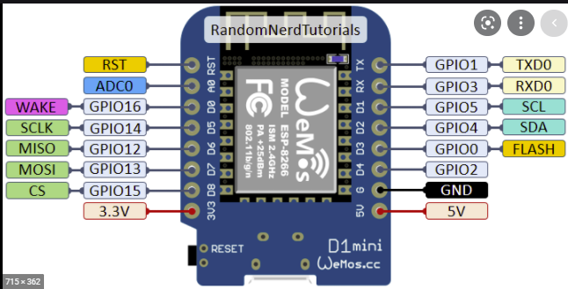
Mijn E07-M1101D Board

2
1
6
5
7
8
3 | 05=D1 | 6
4

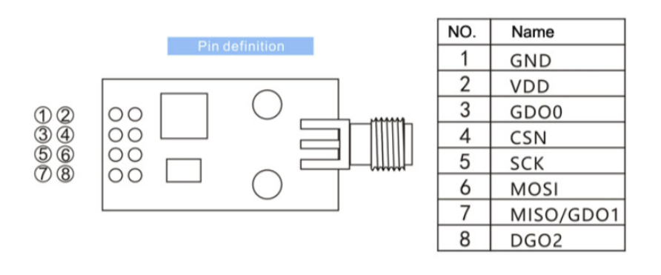
E07-M1101D
 |  |  | PinTR | Kleur | Kleur 2 | TR | ESP | Wroom | Wroom2 | GPIO op ESP8266 | Pin Arduino | In sketch
 |  |  | 1 | zwart |  | GND | GND | A1 | 1 | -
 |  |  | 2 | rood |  | Vdd | 3V3 | A4 | 4 | -
 |  |  | 3 | wit |  | GDO0 | D1 | B7 | 15 | 5 | 6 | (Emittor)
 |  |  | 4 | bruin |  | CSN | D8 | A8 | 8 | 15 | 10
 |  |  | 5 | groen |  | SCK | D5 | B3 | 11 | 14 | 13
 |  |  | 6 | grijs |  | MOSI | D7 | B1 | 9 | 13 | 11
 |  |  | 7 | geel |  | MISO | D6 | B2 | 10 | 12 | 12
 |  |  | 8 | oranje |  | GDO2 | D2 | B6 | 14 | 4 | 2

 |  |  |  | 2x8header | 16header | kleur | CC1101 | ESP | CC1101A | CC1101B
 |  |  |  | A1 | 1 | zwart | GND | GND | 1 | 1
 |  |  |  | A2 | 2
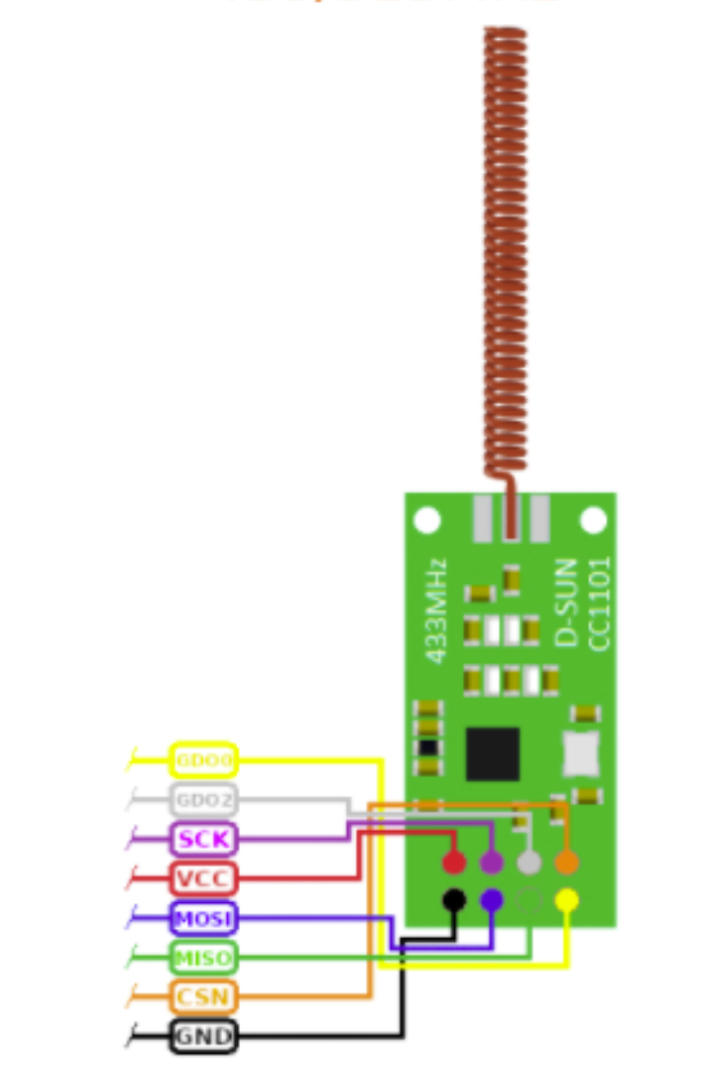
 |  |  |  | A3 | 3
HW-862 C1101
 |  |  |  | A4 | 4 | rood | Vdd | 3.3V | 2 | 2
 |  |  |  | A5 | 5
 |  |  |  | A6 | 6
 |  |  |  | A7 | 7
 |  |  |  | A8 | 8 | oranje | CSN | D8 | 8 | 4
 |  |  |  | B1 | 9 | wit | MOSI | D7 | 3 | 6
 |  |  |  | B2 | 10 | groen | MISO | D6 | 5 | 7
 |  |  |  | B3 | 11 | bruin | SCK | D5 | 4 | 5
 |  |  |  | B4 | 12
 |  |  |  | B5 | 13
 |  |  |  | B6 | 14 | grijs | GDO2 | D2 | 6 | 8
 |  |  |  | B7 | 15 | geel | GDO0 | D1 | 7 | 3
 |  |  |  | B8 | 16

